Titel
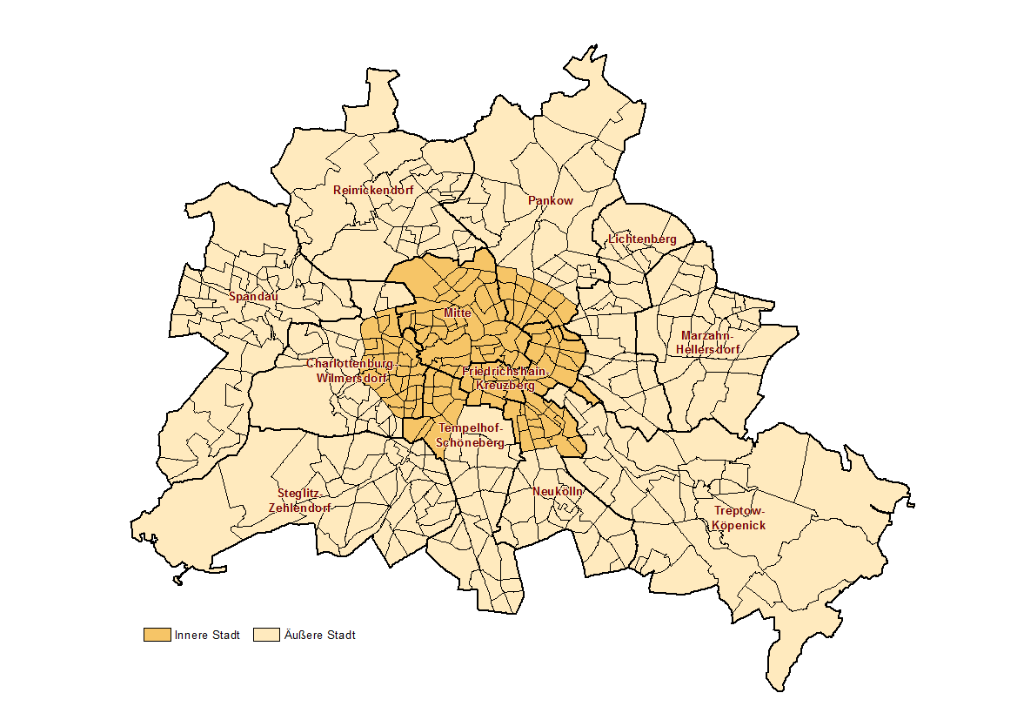
 |  | statistik Berlin Brandenburg
Statistischer
Bericht

 | A I 16 – hj 2/ 19

 | Einwohnerinnen und Einwohner im Land Berlin am 31. Dezember 2019

 | LOR-Planungsräume

 | 2. korrigierte Ausgabe
 | Bezirke und Lebensweltlich orientierte Räume (LOR-Planungsräume) von Berlin

Inhaltsverzeichnis
Statistischer Bericht
A I 16 – hj 2 / 19
Inhaltsverzeichnis |  |  |  |  |  | statistik Berlin Brandenburg
 |  | Seite |  |  | Seite

 | Metadaten zu dieser Statistik |  |  | Tabellen
 | (externer Link)
 |  |  | 1 | Einwohnerinnen und Einwohner mit bzw. ohne
 | Systematik |  |  | Migrationshintergrund in Berlin am 31.12.2019
 |  |  |  | nach LOR-Planungsrämen | 12
 | Schlüssel- und Namensverzeichnis der
 | LOR-Planungsräume nach Bezirken | 4 | 2 | Einwohnerinnen und Einwohner in Berlin
 |  |  |  | am 31.12.2019 nach LOR-Planungsräumen
 |  |  |  | und Altersgruppen | 20

 |  |  | 3 | Einwohnerinnen und Einwohner mit Migrations-
 |  |  |  | hintergrund in Berlin am 31.12.2019 nach
 |  |  |  | LOR-Planungsräumen und Altersgruppen | 28

 |  |  | 4 | Einwohnerinnen und Einwohner mit Migrations-
 |  |  |  | hintergrund in Berlin am 31.12.2019 nach
 |  |  |  | LOR-Planungsräumen und ausgewählten
 |  |  |  | Herkunftsgebieten | 36

